BetterHR
 |  |  | Bug List | Activity & Asset Module

No | Bug Page | Browser | Description | Coding Site | Tester Review | Date | Tester | Repair By | Repair Finished Date | Recheck By | Remarks | Leader Review
1 | Dashboard , Organization Activity | Chrome | hand pointer တွေက အကုန်လုံးမှာ ဝင်နေပါတယ်။ |  | NG | 24.4.2024 | HMO
2 | Dashboard , Organization Activity | Chrome | Slider ထည့်ထားတာပါလား။ |  | NG | 24.4.2024 | HMO
3 | Dashboard , Organization Activity | Chrome | New Hire နဲ့ Anniversary tab မှာ slider ဘေးက blk တွေမှာ ပါ hand pointer ဝင်နေပီးတော့ Click လိုက်ရင် slider ရွေ့သွားပါတယ်။ | 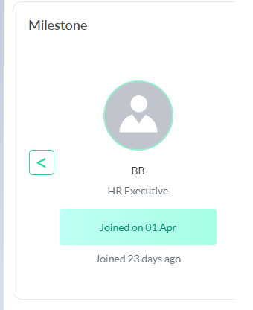 | NG | 24.4.2024 | HMO
4 | Dashboard , Organization Activity | Chrome | Blk ၂ခု align မညီပါ။ |  | NG | 24.4.2024 | HMO
5 | Assets List | Chrome | Loading Time အရမ်း ကြာပါတယ်။ Page Unresponsive ပေါ်ပေါ်လာပါတယ်။ | 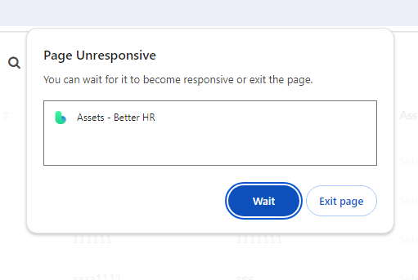 | NG | 24.4.2024 | HMO
6 | Assets List | Chrome | Area တခုလုံးhand pointer ဝင်နေပါတယ်။ Up Down မှာဘဲ Filter effect ပါသင့်တယ်ထင်ပါတယ်။ |  | NG | 24.4.2024 | HMO
7 | Assets List | Chrome | Up Arrow ကို click လိုက်ရင် ပုံထဲကလို ပေါ်နေပါတယ်။ |  | NG | 24.4.2024 | HMO
8 | Assets List | Chrome | Add new asset က Assigned to & remind to ရဲ့ ရေးလိုက်တဲ့ text pop up box က မြုပ်နေပါတယ် |  | NG | 25.4.2024 | HMO
9 | Employee Movement ရဲ့ Add New Activity Change ရဲ့ Attendance Settings | Chrome | Employee Movement ရဲ့ Add New Activity Change ရဲ့ Attendance Settings မှာ select box list က မြုပ်နေပါတယ် |  | NG | 25.4.2024 | HMO
10 | Employee Movement ရဲ့ Add New Activity Change ရဲ့ Salary | Chrome | Employee Movement ရဲ့ Add New Activity Change ရဲ့ Salary မှာ Currency select box ရွေးတာမှာ အဝိုင်း လည်နေပါတယ် ။ select လုပ်မရပါ။ |  | NG | 25.4.2024 | HMO
11 | Employee Movement ရဲ့ Add New Activity Change ရဲ့ Salary | Chrome | Employee Movement ရဲ့ Add New Activity Change ရဲ့ Salary ရဲ့ text box မှာ text တွေရေးရနေပါတယ်၊ salary ဆို number ဘဲရေးရအောင် လုပ်ထားသင့်ပါတယ်။ |  | NG | 25.4.2024 | HMO

